講師 ログイン画面
外部設計書 |  |  |  |  | 画面名 |  | ログイン画面 |  |  |  | 作成者 | 土肥シャヒン |  |  | 更新者 | 加藤嶺雄
 |  |  |  |  | システム名 |  | 受講者監視システム |  |  |  | 作成日 | 2021-06-04 |  |  | 更新日 | 2021-06-04
 |  |  |  |  | 備考

 | 画面設計

1
Top
り1010000000

7

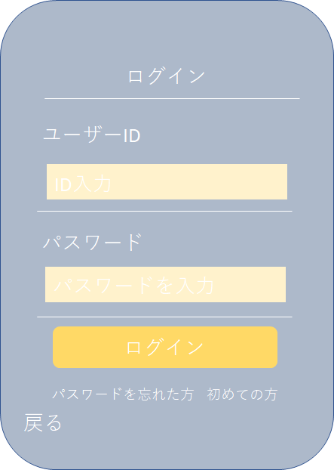

2
4

3
5

6

8
9

footer

 | 機能設計

 |  | 「1 トップ」
 |  | クリックすると選択画面に遷移する。

 |  | 「4 ID」「5 PW」
 |  | IDとPWを決入力する。

 |  | 「6 ログインボタン」
 |  | 正しいID、PWを入力しクリックすると講師 トップ画面に遷移する。
 |  | 間違ったID、PWを入力しログインボタンをクリックした場合（未入力も）Result画面に遷移する。

 |  | 「8 パスワードを忘れた方」
 |  | 初めての方ボタンをクリックすると講師 新規登録画面に遷移する。

 |  | 「9 戻るボタン」
 |  | クリックすると選択画面に遷移する。

 | 項目定義書

 | No |  | 物理名 | 論理名 |  | 画面型 |  | データ型 | min | max | DBテーブル |  | DBカラム | 備考
 | 1 |  | title | タイトル |  | image
 | 2 |  | u_id | ユーザーID |  | text
 | 3 |  | u_pw | パスワード |  | text
 | 4 |  | t_id | ID入力 |  | String |  | varchar |  |  | t_idpw
 | 5 |  | t_pw | パスワード入力 |  | String |  | varchar |  |  | t_idpw
 | 6 |  | login | ログイン |  | button
 | 7 |  | l_icon | Lアイコン |  | image
 | 8 |  | forgot_pw | パスワード忘れ |  | link
 | 9 |  | c_back | 戻る |  | link

選択メイン画面
外部設計書 |  |  |  |  | 画面名 |  | 受講生・講師選択画面 |  |  |  | 作成者 | 渡部真衣子 |  |  | 更新者 | 加藤嶺雄
 |  |  |  |  | システム名 |  | 受講者監視システム |  |  |  | 作成日 | 2021-06-04 |  |  | 更新日 | 2021-06-04
 |  |  |  |  | 備考 |  | 受講生・講師各ログイン画面へ移動、上部メニューナビゲーションは時間があればリンクさせる

 | 画面設計

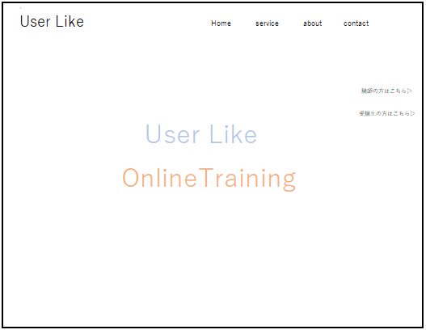

1
2
4
5
3

6

7

8

footer

 | 機能設計

 |  | 「1 Webアプリ名」

 |  | 「2 Home」
 |  | クリック時、同ページ画面上部に戻る
 |  | ※本画面は 縦長画面であり下部へ情報をまとめ、各メニューをクリックすることで、該当部分へ移動する仕組みである。

 |  | 「3 service」
 |  | クリック時、同ページのサービス内容記載部分に遷移する
 |  | ※本画面は 縦長画面であり下部へ情報をまとめ、各メニューをクリックすることで、該当部分へ移動する仕組みである。

 |  | 「4 about」
 |  | クリック時、同ページのどのような背景でサービスを提供しているのかという説明情報記載部分に遷移する
 |  | ※本画面は 縦長画面であり下部へ情報をまとめ、各メニューをクリックすることで、該当部分へ移動する仕組みである。

 |  | 「5 contact」
 |  | クリック時、同ページの本システム運営会社への問い合わせ画面に遷移する
 |  | ※本画面は 縦長画面であり下部へ情報をまとめ、各メニューをクリックすることで、該当部分へ移動する仕組みである。

 |  | 「6 講師の方はこちら▷」
 |  | クリック時、講師用ログイン画面に遷移する

 |  | 「7 受講生の方はこちら▷」
 |  | クリック時、受講生用ログイン画面に遷移する。

 | 項目定義書

 | No |  | 物理名 | 論理名 |  | 画面型 |  | データ型 | min | max | DBテーブル |  | DBカラム | 備考
 | 1 |  | title | タイトル |  | image |  |  |  |  |  |  |  | 本システムタイトル
 | 2 |  | top | トップ画面 |  | link |  | String |  |  |  |  |  | 画面上部へ移動
 | 3 |  | service | サービス内容 |  | link |  | String |  |  |  |  |  | サービス内容記載
 | 4 |  | company | 運営会社情報 |  | link |  | String |  |  |  |  |  | 本システム運営会社情報記載
 | 5 |  | contact | お問い合わせ |  | link |  | String |  |  |  |  |  | 本システム運営会社へのお問い合わせ
 | 6 |  | t_login | 講師用ログイン画面 |  | link |  | String |  |  |  |  |  | 講師用ログイン画面へ遷移
 | 7 |  | s_login | 受講生用ログイン画面 |  | link |  | String |  |  |  |  |  | 受講生用ログイン画面へ
 | 8 |  | img_1 | イメージ画像 |  | image |  |  |  |  |  |  |  | 本サービスのイメージ画像
 | 9 |  | img_2 | イメージ画像 |  | image |  |  |  |  |  |  |  | 本サービスのイメージ画像
 | 10 |  | img_3 | イメージ文章 |  | image |  |  |  |  |  |  |  | 本サービスのイメージ文章

講師 新規登録画面
外部設計書 |  |  |  |  | 画面名 |  | 講師用新規登録画面 |  |  |  | 作成者 | 松井優奈 |  |  | 更新者 | 加藤嶺雄
 |  |  |  |  | システム名 |  | 受講者監視システム |  |  |  | 作成日 | 2021-06-04 |  |  | 更新日 | 2021-06-04
 |  |  |  |  | 備考

 | 画面設計

1
Top
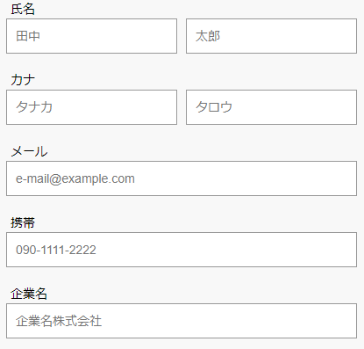

2
4-6

3
配置はこういうイメージ

footer

 | 機能設計

 |  | 選択画面の「講師の方はこちら」からログイン画面に遷移し、「初めての方」をクリックするとこのページが表示される。

 |  | 「1 トップ」
 |  | クリックでログイン画面に遷移する

 |  | 「2 フォーム」
 |  | IDとPWを決めて入力する。
 |  | クラス名はラジオボタンで選ぶ。

 |  | 「3 登録ボタン」
 |  | クリックでリザルト画面に遷移する。

 | 項目定義書

 | No |  | 物理名 | 論理名 |  | 画面型 |  | データ型 | min | max | DBテーブル |  | DBカラム | 備考
 | 1 |  | title | タイトル |  | image
 | 2 |  | user_form | フォーム |  | form
 | 3 |  | regist | 登録 |  | submit
 | 4 |  | t_id | 講師ID |  | Textbox |  | String | 6 | 20 | t_idpw |  | t_id
 | 5 |  | t_pw | 講師PW |  | Textbox |  | String | 6 | 20 | t_idpw |  | t_pw | 2回入力
 | 6 |  | c_name | クラス名 |  | Radiobox |  | String |  |  | t_idpw |  | t_pw

修正ver. 講師 新規登録画面
外部設計書 |  |  |  |  | 画面名 |  | 講師用新規登録画面 |  |  |  | 作成者 | 松井優奈 |  |  | 更新者 | 加藤嶺雄
 |  |  |  |  | システム名 |  | 受講者監視システム |  |  |  | 作成日 | 2021-06-04 |  |  | 更新日 | 2021-06-04
 |  |  |  |  | 備考

 | 画面設計

1
Top

2

ID
4-6
ID

PW
PW

3

footer

 | 機能設計

 |  | 選択画面の「講師の方はこちら」からログイン画面に遷移し、「初めての方」をクリックするとこのページが表示される。

 |  | 「1 トップ」
 |  | クリックでログイン画面に遷移する

 |  | 「2 フォーム」
 |  | IDとPWを決めて入力する。
 |  | クラス名はラジオボタンで選ぶ。

 |  | 「3 登録ボタン」
 |  | クリックでリザルト画面に遷移する。

 | 項目定義書

 | No |  | 物理名 | 論理名 |  | 画面型 |  | データ型 | min | max | DBテーブル |  | DBカラム | 備考
 | 1 |  | title | タイトル |  | image
 | 2 |  | user_form | フォーム |  | form
 | 3 |  | regist | 登録 |  | submit
 | 4 |  | t_id | 講師ID |  | Textbox |  | String | 6 | 20 | t_idpw |  | t_id
 | 5 |  | t_pw | 講師PW |  | Textbox |  | String | 6 | 20 | t_idpw |  | t_pw | 2回入力
 | 6 |  | c_name | クラス名 |  | Radiobox |  | String |  |  | t_idpw |  | t_pw

講師 トップ画面
外部設計書 |  |  |  |  | 画面名 |  |  | 講師トップ画面 |  |  |  |  |  |  | 作成者 | 加藤嶺雄 |  |  | 更新者
 |  |  |  |  | システム名 |  |  | 受講者監視システム |  |  |  |  |  |  | 作成日 | 2021-06-04 |  |  | 更新日
 |  |  |  |  | 備考

 | 画面設計

1
2
3
Top
List
Logout

4

 |  |  |  |  |  |  | わかった | 104 | 75 | 129 | 237 | 321
 |  |  |  |  |  |  | わからない | 345 | 246 | 158 | 24 | 46

リアクション
5
拍手
笑い
なるほど
英検3級!

364
147
73
24

footer

 | 機能設計

 |  | ページロード
 |  |  | ロード時に、以下の処理を実行する。

 |  |  | ログイン状態を判定し、ログイン状態でなければログインページに移動する。
 |  |  | グラフを生成し、一定時間ごとにリアクションボタンの情報を更新、集計結果を表示する。

 |  |  | 更新時、押されているリアクションボタンの種類と数を取得して表示

 |  | 「1 タイトル」
 |  | クリック時トツプ画面に遷移（何もしないでもOK）

 |  | 「2 リスト」
 |  | クリック時プロフィール表示画面に遷移

 |  | 「3 ログアウト」
 |  | クリック時講師ログイン画面に遷移

 | 項目定義書

 | No |  | 物理名 | 論理名 |  | 画面型 |  |  | データ型 |  |  |  | min | max | DBテーブル |  | DBカラム | 備考
 | 1 |  | title | タイトル |  | Image
 | 2 |  | list | リスト |  | link |  |  | String
 | 3 |  | logout | ログアウト |  | link |  |  | String
 | 4 |  | chart | グラフ |  | chart |  |  |  |  |  |  | 0 | 1000
 | 5 |  | reaction | リアクション |  | button |  |  |  |  |  |  | 0 | 1000 |  |  |  | リアクションの新しいものから順に表示する

講師 リスト表示画面
外部設計書 |  |  |  |  | 画面名 |  | リスト表示 |  |  |  | 作成者 | 川原里美 |  |  | 更新者 | 加藤嶺雄
 |  |  |  |  | システム名 |  | 受講者監視システム |  |  |  | 作成日 | 2021-06-04 |  |  | 更新日 | 2021-06-04
 |  |  |  |  | 備考

 | 画面設計

Top
1
2
3
List
Logout

検索
11

5
クラス
6
受講者名
7
性別
8
出身学部
9
プログラム経験
10
A1
山田太郎
男性
工学部
Java

4

footer

 | 機能設計

 |  | ページロード
 |  |  | ロード時に、以下の処理を実行する。

 |  |  | ログイン状態を判定し、ログイン状態でなければログインページに移動する。
 |  |  | 担当クラスの受講者データを全検索し、5の表に一覧表示する

 |  | 「1 タイトル」
 |  | クリック時トツプ画面に遷移

 |  | 「2 リスト」
 |  | クリック時プロフィール表示画面に遷移（何もしないでもOK）

 |  | 「3 ログアウト」
 |  | クリック時講師ログイン画面に遷移

 |  | 「4 スクロールバー」
 |  | 受講者リストを上下にスクロールが可能。

 |  | 「6 クラス」「7 受講者名」「8 性別」「9 出身学部」「10 プログラム経験」
 |  | クリック時該当受講者の詳細プロフィールへ遷移する。

 |  | 「11 検索バー」
 |  | 受講者リストから入力された名前を検索する

 | 項目定義書

 | No |  | 物理名 | 論理名 |  | 画面型 |  | データ型 | min | max | DBテーブル |  | DBカラム | 備考
 | 1 |  | title | タイトル |  | Image
 | 2 |  | list | リスト |  | link |  | String
 | 3 |  | logout | ログアウト |  | link |  | String
 | 4 |  | scroll | スクロールバー
 | 5 |  | s_id | 受講者ID |  | td |  | String | 6 | 20 | profile |  | s_id
 | 6 |  | c_name | クラス |  | td |  | String |  |  | profile |  | c_name
 | 7 |  | s_name | 受講者名 |  | td |  | String | 2 | 20 | profile |  | s_name
 | 8 |  | gender | 性別 |  | td |  | String |  | 1 | profile |  | gender
 | 9 |  | college | 出身学部 |  | td |  | String | 0 | 10 | profile |  | college
 | 10 |  | exp | プログラミング経験 |  | td |  | String |  | 1 | profile |  | exp
 | 11 |  | search | 検索

講師 プロフィール表示画面
外部設計書 |  |  |  |  | 画面名 |  | プロフィール編集画面 |  |  |  | 作成者 | 塚谷卓也 |  |  | 更新者 | 加藤嶺雄
 |  |  |  |  | システム名 |  | 受講者監視システム |  |  |  | 作成日 | 2021-06-04 |  |  | 更新日 | 2021-06-04
 |  |  |  |  | 備考

 | 画面設計

1
Top
User
2
Logout
3

6
7
消去
４
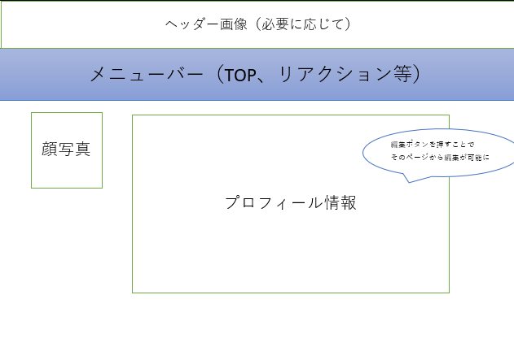
footer
footer
8-22
footer
footer
footer
footer
footer
footer
footer
footer
footer
配置はこういうイメージ
footer
footer

5

footer

 | 機能設計

 |  | ページロード
 |  |  | ロード時に、以下の処理を実行する。

 |  |  | ログイン状態を判定し、ログイン状態であればプロフィールを表示、そうでない場合や不正なアクセスにはエラーを表示
 |  |  | id を読み込み、対応する入力欄に表示する

 |  | 「1 タイトル」
 |  | クリック時トツプ画面に遷移

 |  | 「2 ユーザー」
 |  | クリック時プロフィール表示画面に遷移（何もしないでもOK）

 |  | 「3 ログアウト」
 |  | クリック時講師ログイン画面に遷移

 |  | 「4 消去」
 |  | 消去するか確認し、[はい]なら消去する

 |  | 「5 ボタン」
 |  | クリック時ページの頭にすぐ移動する

 | 項目定義書

 | No |  | 物理名 | 論理名 |  | 画面型 |  | データ型 | min | max | DBテーブル |  | DBカラム | 備考
 | 1 |  | title | タイトル |  | Image
 | 2 |  | user | ユーザーページ |  | link |  | String
 | 3 |  | logout | ログアウト |  | link |  | String
 | 4 |  | edit | 編集 |  | button
 | 5 |  | up-button | アップボタン |  | button
 | 6 |  | table | プロフィール情報 |  | table
 | 7 |  | profile-img | プロフィール写真 |  | Image |  | blob
 | 8 |  | s_id | 受講者ID |  | Textbox |  | String | 6 | 20 | s_idpw |  | s_id
 | 9 |  | s_pw | 受講者PW |  | Textbox |  | String | 6 | 20 | s_idpw |  | s_pw
 | 10 |  | s_name | 受講者名 |  | Textbox |  | String | 2 | 20 | profile |  | s_name
 | 11 |  | s_mail | 受講者メールアドレス |  | Textbox |  | String | 0 | 30 | profile |  | s_mail
 | 12 |  | gender | 性別 |  | Radiobox |  | String |  | 1 | profile |  | gender
 | 13 |  | c_name | クラス名 |  | Radiobox |  | String |  | 1 | profile |  | c_name
 | 14 |  | exp | プログラミング経験 |  | Radiobox |  | String |  | 1 | profile |  | exp
 | 15 |  | college | 出身学部 |  | Textbox |  | String | 0 | 10 | profile |  | college
 | 16 |  | b_place | 出身地 |  | Textbox |  | String | 0 | 10 | profile |  | b_place
 | 17 |  | hobby | 趣味 |  | Textarea |  | String | 0 | 100 | profile |  | hobby
 | 18 |  | skill | 特技 |  | Textarea |  | String | 0 | 100 | profile |  | skill
 | 19 |  | music | 好きな音楽 |  | Textarea |  | String | 0 | 100 | profile |  | music
 | 20 |  | job | バイト経験 |  | Textarea |  | String | 0 | 100 | profile |  | job
 | 21 |  | activity | 課外活動経験 |  | Textarea |  | String | 0 | 100 | profile |  | activity
 | 22 |  | pr | 自己PR |  | Textarea |  | String | 0 | 100 | profile |  | pr

受講者 ログイン画面
外部設計書 |  |  |  |  | 画面名 |  | ログイン画面 |  |  |  | 作成者 | 土肥シャヒン |  |  | 更新者 | 加藤嶺雄
 |  |  |  |  | システム名 |  | 受講者監視システム |  |  |  | 作成日 | 2021-06-04 |  |  | 更新日 | 2021-06-04
 |  |  |  |  | 備考

 | 画面設計

1
り1010000000
Top

7

2

4

3
5

6

8
9

footer

 | 機能設計

 |  | 「1 トップ」
 |  | クリックすると選択画面に遷移する。

 |  | 「4 ID」「5 PW」
 |  | IDとPWを決入力する。

 |  | 「6 ログインボタン」
 |  | 正しいID、PWを入力しクリックすると講師 トップ画面に遷移する。
 |  | 間違ったID、PWを入力しログインボタンをクリックした場合（未入力も）Result画面に遷移する。

 |  | 「8 パスワードを忘れた方」
 |  | 初めての方ボタンをクリックすると講師 新規登録画面に遷移する。

 |  | 「9 戻るボタン」
 |  | クリックすると選択画面に遷移する。

 | 項目定義書

 | No |  | 物理名 | 論理名 |  | 画面型 |  | データ型 | min | max | DBテーブル |  | DBカラム | 備考
 | 1 |  | title | タイトル |  | image
 | 2 |  | u_id | ユーザーID |  | text
 | 3 |  | u_pw | パスワード |  | text
 | 4 |  | s_id | ID入力 |  | String |  | varchar | 6 | 20 | s_idpw |  | s_id
 | 5 |  | s_pw | パスワード入力 |  | String |  | varchar | 6 | 20 | s_idpw |  | s_pw
 | 6 |  | login | ログイン |  | button
 | 7 |  | l_icon | Lアイコン |  | image
 | 8 |  | forgot_pw | パスワード忘れ |  | link
 | 9 |  | c_back | 戻る |  | link

受講者 新規登録画面
外部設計書 |  |  |  |  | 画面名 |  | 受講者用新規登録画面 |  |  |  | 作成者 | 松井優奈 |  |  | 更新者 | 加藤嶺雄
 |  |  |  |  | システム名 |  | 受講者監視システム |  |  |  | 作成日 | 2021-06-04 |  |  | 更新日 | 2021-06-04
 |  |  |  |  | 備考

 | 画面設計

1
Top

2
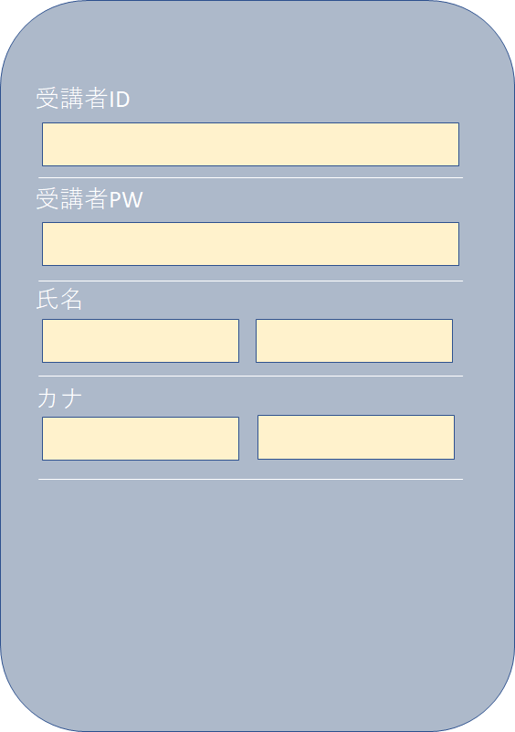
4-18

配置はこういうイメージ

3

footer

 | 機能設計

 |  | 選択画面の「受講者の方はこちら」からログイン画面に遷移し、「初めての方」をクリックするとこのページが表示される。

 |  | 「1 トップ」
 |  | クリックでログイン画面に遷移する

 |  | 「2 フォーム」
 |  | IDとPWを決めて入力する。
 |  | クラス名はラジオボタンで選ぶ。

 |  | 「3 登録ボタン」
 |  | クリックでリザルト画面に遷移する。

 | 項目定義書

 | No |  | 物理名 | 論理名 |  | 画面型 |  | データ型 | min | max | DBテーブル |  | DBカラム | 備考
 | 1 |  | title | タイトル |  | image
 | 2 |  | user_form | フォーム |  | form
 | 3 |  | regist | 登録 |  | submit
 | 4 |  | s_id | 受講者ID |  | Textbox |  | String | 6 | 20 | s_idpw |  | s_id
 | 5 |  | s_pw | 受講者PW |  | Textbox |  | String | 6 | 20 | s_idpw |  | s_pw | 2回入力
 | 6 |  | s_name | 受講者名 |  | Textbox |  | String | 2 | 20 | profile |  | s_name
 | 7 |  | s_mail | 受講者メールアドレス |  | Textbox |  | String | 0 | 30 | profile |  | s_mail
 | 8 |  | gender | 性別 |  | Radiobox |  | String |  | 1 | profile |  | gender
 | 9 |  | c_name | クラス名 |  | Radiobox |  | String |  | 1 | profile |  | c_name
 | 10 |  | exp | プログラミング経験 |  | Radiobox |  | String |  | 1 | profile |  | exp
 | 11 |  | college | 出身学部 |  | Textbox |  | String | 0 | 10 | profile |  | college
 | 12 |  | b_place | 出身地 |  | Textbox |  | String | 0 | 10 | profile |  | b_place
 | 13 |  | hobby | 趣味 |  | Textarea |  | String | 0 | 100 | profile |  | hobby
 | 14 |  | skill | 特技 |  | Textarea |  | String | 0 | 100 | profile |  | skill
 | 15 |  | music | 好きな音楽 |  | Textarea |  | String | 0 | 100 | profile |  | music
 | 16 |  | job | バイト経験 |  | Textarea |  | String | 0 | 100 | profile |  | job
 | 17 |  | activity | 課外活動経験 |  | Textarea |  | String | 0 | 100 | profile |  | activity
 | 18 |  | pr | 自己PR |  | Textarea |  | String | 0 | 100 | profile |  | pr

受講者 トップ画面
外部設計書 |  |  |  |  | 画面名 |  | 受講者トップ画面 |  |  |  | 作成者 | 加藤嶺雄 |  |  | 更新者
 |  |  |  |  | システム名 |  | 受講者監視システム |  |  |  | 作成日 | 2021-06-04 |  |  | 更新日
 |  |  |  |  | 備考

 | 画面設計

1
2
3
Top
User
Logout

わかった
わからない
クラス: A
4
6

リアクション
5
拍手
笑い
きたー！
うーん…
英検3級!
なるほど

💡
ちょっと早い！
グループ活動求む！
おつかれさまです
ヘルプ‼
ぴえん

footer

footer

 | 機能設計

 |  | ページロード
 |  |  | ロード時に、以下の処理を実行する。

 |  |  | ログイン状態を判定し、ログイン状態でなければログインページに移動する。
 |  |  | プロフィール画面の記入率を取得して５に非表示のボタンを表示する

 |  | 「1 タイトル」
 |  | クリック時トツプ画面に遷移（何もしないでもOK）

 |  | 「2 ユーザー」
 |  | クリック時プロフィール表示画面に遷移

 |  | 「3 ログアウト」
 |  | クリック時講師ログイン画面に遷移

 |  | 「4 理解度ボタン」
 |  | クリック時種類と回数、時間を取得して講師ページに反映

 |  | 「5 反応ボタン」
 |  | クリック時種類を取得して講師ページに反映

 |  | 「6 クラス変更」
 |  | 登録クラスの変更を行う

 | 項目定義書

 | No |  | 物理名 | 論理名 |  | 画面型 |  | データ型 | min | max | DBテーブル |  | DBカラム | 備考
 | 1 |  | title | タイトル |  | Image
 | 2 |  | user | ユーザー |  | link |  | String
 | 3 |  | logout | ログアウト |  | link |  | String
 | 4 |  | understand_btn | 理解度ボタン |  | button
 | 5 |  | reaction_btn | リアクションボタン |  | button
 | 6 |  | class_change | クラス変更 |  | string |  |  |  |  | t_idpw |  | c_name

受講者 プロフィール表示画面
外部設計書 |  |  |  |  | 画面名 |  | プロフィール編集画面 |  |  |  | 作成者 | 塚谷卓也 |  |  | 更新者 | 加藤嶺雄
 |  |  |  |  | システム名 |  | 受講者監視システム |  |  |  | 作成日 | 2021-06-04 |  |  | 更新日 | 2021-06-04
 |  |  |  |  | 備考

 | 画面設計

1
2
3
Top
User
Logout

6
7
編集
４

footer
footer
8-22
footer
footer
footer
footer
footer
footer
footer
footer
footer
footer
footer
配置はこういうイメージ

5

footer

 | 機能設計

 |  | ページロード
 |  |  | ロード時に、以下の処理を実行する。

 |  |  | ログイン状態を判定し、ログイン状態であればプロフィールを表示、そうでない場合や不正なアクセスにはエラーを表示
 |  |  | id を読み込み、対応する入力欄に表示する

 |  | 「1 タイトル」
 |  | クリック時トツプ画面に遷移

 |  | 「2 ユーザー」
 |  | クリック時プロフィール表示画面に遷移（何もしないでもOK）

 |  | 「3 ログアウト」
 |  | クリック時講師ログイン画面に遷移

 |  | 「4 編集」
 |  | クリック時編集画面に遷移

 |  | 「5 ボタン」クリック
 |  | クリック時ページの頭にすぐ移動する

 | 項目定義書

 | No |  | 物理名 | 論理名 |  | 画面型 |  | データ型 | min | max | DBテーブル |  | DBカラム | 備考
 | 1 |  | title | タイトル |  | Image
 | 2 |  | user | ユーザーページ |  | link |  | String
 | 3 |  | logout | ログアウト |  | link |  | String
 | 4 |  | edit | 編集 |  | button
 | 5 |  | up-button | アップボタン |  | button
 | 6 |  | table | プロフィール情報 |  | table
 | 7 |  | profile-img | プロフィール写真 |  | Image |  | blob
 | 8 |  | s_id | 受講者ID |  | Textbox |  | String | 6 | 20 | s_idpw |  | s_id
 | 9 |  | s_pw | 受講者PW |  | Textbox |  | String | 6 | 20 | s_idpw |  | s_pw
 | 10 |  | s_name | 受講者名 |  | Textbox |  | String | 2 | 20 | profile |  | s_name
 | 11 |  | s_mail | 受講者メールアドレス |  | Textbox |  | String | 0 | 30 | profile |  | s_mail
 | 12 |  | gender | 性別 |  | Radiobox |  | String |  | 1 | profile |  | gender
 | 13 |  | c_name | クラス名 |  | Radiobox |  | String |  | 1 | profile |  | c_name
 | 14 |  | exp | プログラミング経験 |  | Radiobox |  | String |  | 1 | profile |  | exp
 | 15 |  | college | 出身学部 |  | Textbox |  | String | 0 | 10 | profile |  | college
 | 16 |  | b_place | 出身地 |  | Textbox |  | String | 0 | 10 | profile |  | b_place
 | 17 |  | hobby | 趣味 |  | Textarea |  | String | 0 | 100 | profile |  | hobby
 | 18 |  | skill | 特技 |  | Textarea |  | String | 0 | 100 | profile |  | skill
 | 19 |  | music | 好きな音楽 |  | Textarea |  | String | 0 | 100 | profile |  | music
 | 20 |  | job | バイト経験 |  | Textarea |  | String | 0 | 100 | profile |  | job
 | 21 |  | activity | 課外活動経験 |  | Textarea |  | String | 0 | 100 | profile |  | activity
 | 22 |  | pr | 自己PR |  | Textarea |  | String | 0 | 100 | profile |  | pr

受講者 プロフィール編集画面
外部設計書 |  |  |  |  | 画面名 |  | プロフィール編集画面 |  |  |  | 作成者 | 塚谷卓也 |  |  | 更新者 | 加藤嶺雄
 |  |  |  |  | システム名 |  | 受講者監視システム |  |  |  | 作成日 | 2021-06-04 |  |  | 更新日 | 2021-06-04
 |  |  |  |  | 備考

 | 画面設計

1
2
3
Top
User
Logout

7

8
9-23

4
Upload

5
保存
6
配置はこういうイメージ

footer

 | 機能設計

 |  | ページロード
 |  |  | ロード時に、以下の処理を実行する。

 |  |  | ログイン状態を判定し、ログイン状態であればプロフィールを表示、そうでない場合や不正なアクセスにはエラーを表示
 |  |  | 前の画面から同じ情報を読み込み、対応する入力欄に表示する

 |  | 「1 タイトル」
 |  | クリック時トツプ画面に遷移

 |  | 「2 ユーザー」
 |  | クリック時プロフィール表示画面に遷移（何もしないでもOK）

 |  | 「3 ログアウト」
 |  | クリック時講師ログイン画面に遷移

 |  | 「4 ボタン」
 |  | プロフィール写真はアップロードボタンを押すことで即時に反映

 |  | 「5 保存」
 |  | クリック時編集内容を保存する

 |  | 「6 ボタン」
 |  | クリック時ページの頭にすぐ移動する

 |  | 「7 フォーム」
 |  | 入力してある内容を編集することが可能

 | 項目定義書

 | No |  | 物理名 | 論理名 |  | 画面型 |  | データ型 | min | max | DBテーブル |  | DBカラム | 備考
 | 1 |  | title | タイトル |  | Image
 | 2 |  | user | ユーザーページ |  | link |  | String
 | 3 |  | logout | ログアウト |  | link |  | String
 | 4 |  | upload | アップロード |  | button
 | 5 |  | save | 保存 |  | button
 | 6 |  | up-button | アップボタン |  | button
 | 7 |  | data_edit | プロフィール情報 |  | form
 | 8 |  | profile-img | プロフィール写真 |  | Image |  | blob
 | 9 |  | s_id | 受講者ID |  | Textbox |  | String | 6 | 20 | s_idpw |  | s_id
 | 10 |  | s_pw | 受講者PW |  | Textbox |  | String | 6 | 20 | s_idpw |  | s_pw
 | 11 |  | s_name | 受講者名 |  | Textbox |  | String | 2 | 20 | profile |  | s_name
 | 12 |  | s_mail | 受講者メールアドレス |  | Textbox |  | String | 0 | 30 | profile |  | s_mail
 | 13 |  | gender | 性別 |  | Radiobox |  | String |  | 1 | profile |  | gender
 | 14 |  | c_name | クラス名 |  | Radiobox |  | String |  | 1 | profile |  | c_name
 | 15 |  | exp | プログラミング経験 |  | Radiobox |  | String |  | 1 | profile |  | exp
 | 16 |  | college | 出身学部 |  | Textbox |  | String | 0 | 10 | profile |  | college
 | 17 |  | b_place | 出身地 |  | Textbox |  | String | 0 | 10 | profile |  | b_place
 | 18 |  | hobby | 趣味 |  | Textarea |  | String | 0 | 100 | profile |  | hobby
 | 19 |  | skill | 特技 |  | Textarea |  | String | 0 | 100 | profile |  | skill
 | 20 |  | music | 好きな音楽 |  | Textarea |  | String | 0 | 100 | profile |  | music
 | 21 |  | job | バイト経験 |  | Textarea |  | String | 0 | 100 | profile |  | job
 | 22 |  | activity | 課外活動経験 |  | Textarea |  | String | 0 | 100 | profile |  | activity
 | 23 |  | pr | 自己PR |  | Textarea |  | String | 0 | 100 | profile |  | pr

リザルト画面
外部設計書 |  |  |  |  | 画面名 |  | リザルト画面 |  |  |  | 作成者 | 渡部真衣子 |  |  | 更新者 | 加藤嶺雄
 |  |  |  |  | システム名 |  | 受講者監視システム |  |  |  | 作成日 | 2021-06-04 |  |  | 更新日 | 2021-06-04
 |  |  |  |  | 備考 |  | ログイン失敗、登録失敗

 | 画面設計

1
Top

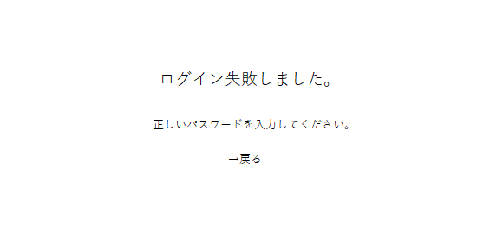

2

3

4

footer

 | 機能設計

 |  | ページロード
 |  |  | ロード時に、以下の処理を実行する。

 |  | 「1 タイトル」
 |  | クリック時トツプ画面に遷移

 |  | 「2 失敗表示」
 |  | 何に対して失敗したか表示

 |  | 「3 失敗原因表示」
 |  | 失敗原因部分を示し、再度記入するよう表示

 |  | 「4 戻る」
 |  | クリック時再度入力する画面へ遷移

 | 項目定義書

 | No |  | 物理名 | 論理名 |  | 画面型 |  | データ型 | min | max | DBテーブル |  | DBカラム | 備考
 | 1 |  | title | タイトル |  | text |  | String
 | 2 |  | message | メッセージ |  | text |  | String
 | 3 |  | back | 戻る |  | link |  | String

